Formato_tabla
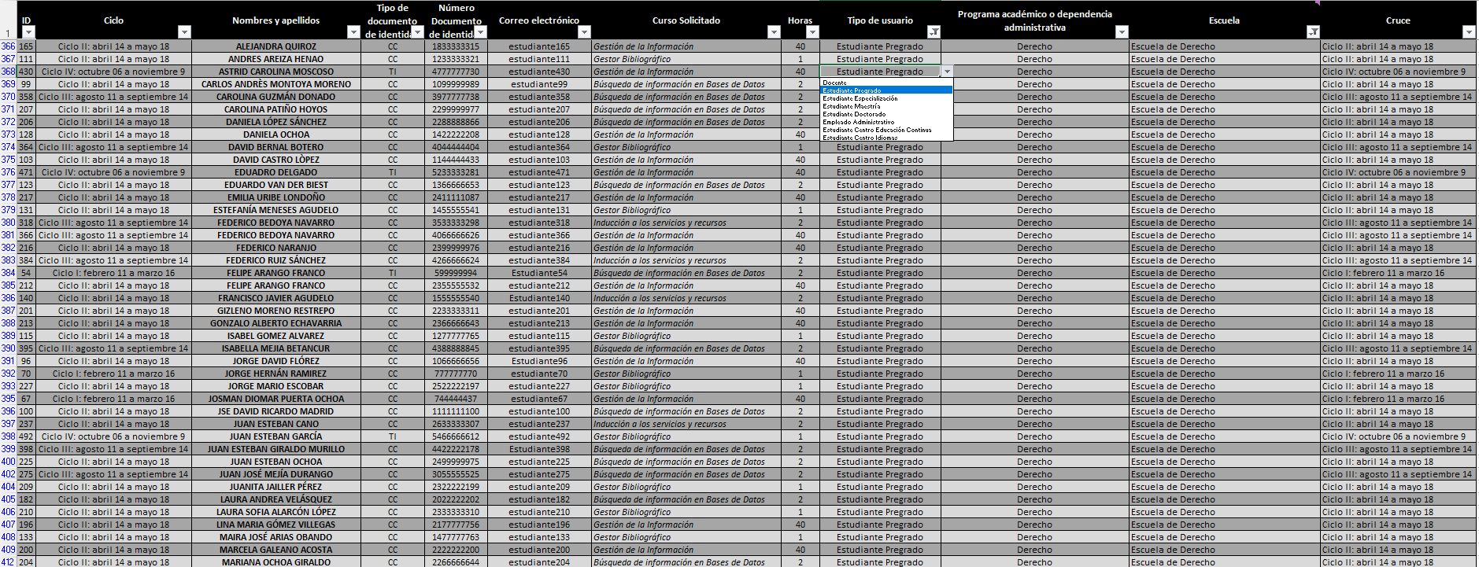
Formato
Instrucciones: así debe lucir la tabla

